Registratie Hoofd
Registratie NDO-toernooien 2023-2024 |  |  |  |  | Hoofd

Naam organisator |  |  |  |  | 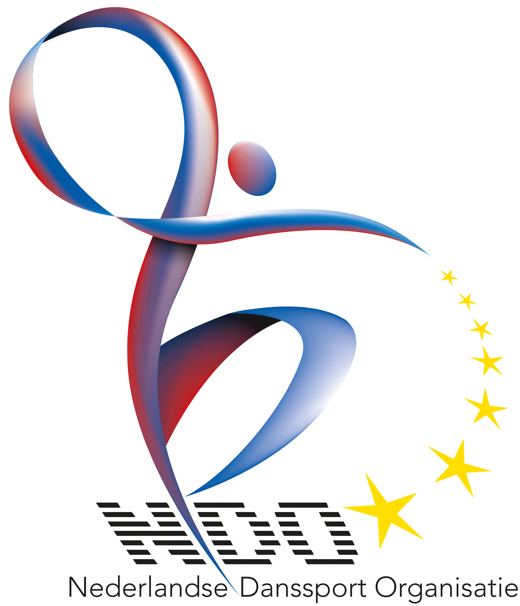 |  |  | A = Garde Mars |  | 1 | NDO Openingstoernooi Berghem 10 december 2023
Datum toernooi |  |  |  |  |  |  |  | B = Solo Polka |  | 2 | DC BeatYes Berghem 14 januari 2024
 |  |  |  |  |  |  |  | C = Paar Polka |  | 3 | DV Swifters Venhorst 28 januari 2024
Naam vereniging |  |  |  |  |  |  |  | D = Garde Polka |  | 4 | DV Mountain Dancers Overasselt 25 februari 2024
Adres/PC/Woonplaats |  |  |  |  |  |  |  | E = Small Group Polka |  | 5 | DV Ready-2-Dance Gemert 10 maart 2024
Contactpersoon |  |  |  |  |  |  |  | F = Group Polka with lift |  | 6 | Dance Team Nistelrode Heesch 17 maart 2024
Telefoonnummer |  |  |  |  |  |  |  | G = Show Solo |  | 7 | DV X-perience Helmond 24 maart 2024
E-mail |  |  |  |  |  |  |  | H = Show Duo |  | 8 | DV Bekse Klinkertjes Overloon 7 april 2024
 |  |  |  |  |  |  |  | I = Show Karakter |  | 9 | NK DSG Expression 21-04-2024
Categorie | Discipline | Open/Vrije/Sport | Totaal dansers per dans | Naam / Thema muziek |  |  | Startgeld | J = Show Freestyle |  | 10
Hoofd |  |  |  |  |  |  |  | K = Show Modern |  | 11
Hoofd |  |  |  |  |  |  |  | L = Small Group Show |  | 12
Hoofd |  |  |  |  |  |  |  | M = Show with lift |  | 13
Hoofd |  |  |  |  |  |  |  | Open Klasse |  | 14
Hoofd |  |  |  |  |  |  |  | Sportklasse |  | 15
Hoofd |  |  |  |  |  |  |  | Vrije klasse |  | 16
Hoofd |  |  |  |  |  |  |  | NVT |  | 17
Hoofd |  |  |  |  |  |  |  | 22.5 |  | 18
Hoofd |  |  |  |  |  |  |  | 27.5 |  | 19
Hoofd |  |  |  |  |  |  |  |  |  | 20
Hoofd |  |  |  |  |  |  |  |  |  | 21
Hoofd |  |  |  |  |  |  |  | 2 t/m 15 deelnemers | 2 personen begeleiding | 22
Hoofd |  |  |  |  |  |  |  | 16 t/m 25 deelnemers | 3 personen begeleiding | 23
Hoofd |  |  |  |  |  |  |  | 26 t/m 40 deelnemers | 4 personen begeleiding | 24
Totaal aantal dansen: |  |  | Totaal dansers: |  | Begeleiders |  | € 0.00 | 41 t/m 50 deelnemers | 5 personen begeleiding | 25
Disciplines: |  |  |  |  |  |  |  | 51 t/m 60 deelnemers | 6 personen begeleiding en zo verder | 26
A = Garde Mars |  | B = Solo Polka |  | C = Paar Polka | D = Garde Polka | Solo/paar/duo | €22,50/dans |  |  | 27
E = Small Group Polka |  | F = Group Polka with lift |  | G = Show Solo | H = Show Duo | Groepen | €27,50/dans |  |  | 28
I = Show Charactor |  | J = Show Freestyle |  | K = Show Modern | Datum |  |  |  |  | 29
L = Small Group Show |  | M = Show with lift |  |  | Naam |  |  |  |  | 30
 |  |  |  |  |  |  |  |  |  | 31
 |  |  |  |  |  |  |  |  |  | 32
 |  |  |  |  |  |  |  |  |  | 33
 |  |  |  |  |  |  |  |  |  | 34
 |  |  |  |  |  |  |  |  |  | 35
 |  |  |  |  |  |  |  |  |  | 36
 |  |  |  |  |  |  |  |  |  | 37
 |  |  |  |  |  |  |  |  |  | 38
 |  |  |  |  |  |  |  |  |  | 39
 |  |  |  |  |  |  |  |  |  | 40
 |  |  |  |  |  |  |  |  |  | 41
 |  |  |  |  |  |  |  |  |  | 42
 |  |  |  |  |  |  |  |  |  | 43
 |  |  |  |  |  |  |  |  |  | 44
 |  |  |  |  |  |  |  |  |  | 45
 |  |  |  |  |  |  |  |  |  | 46
 |  |  |  |  |  |  |  |  |  | 47
 |  |  |  |  |  |  |  |  |  | 48
 |  |  |  |  |  |  |  |  |  | 49
 |  |  |  |  |  |  |  |  |  | 50
 |  |  |  |  |  |  |  |  |  | 51
 |  |  |  |  |  |  |  |  |  | 52
 |  |  |  |  |  |  |  |  |  | 53
 |  |  |  |  |  |  |  |  |  | 54
 |  |  |  |  |  |  |  |  |  | 55
 |  |  |  |  |  |  |  |  |  | 56
 |  |  |  |  |  |  |  |  |  | 57
 |  |  |  |  |  |  |  |  |  | 58
 |  |  |  |  |  |  |  |  |  | 59
 |  |  |  |  |  |  |  |  |  | 60

